分鏡
時間 | 歌詞 | 畫面
0:00~0:22 | 前奏 | 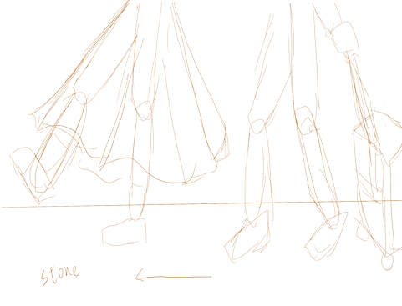
0:28:00 | 何でもないと口をつぐんだ | 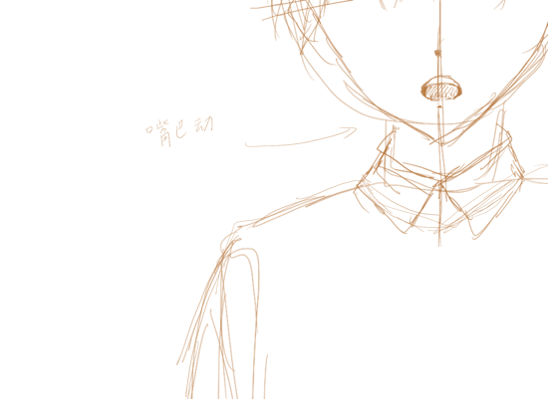
0:37:00 | ホントはちょっと足を止めたくて だけどもきみは早足ですっと前を行くから | 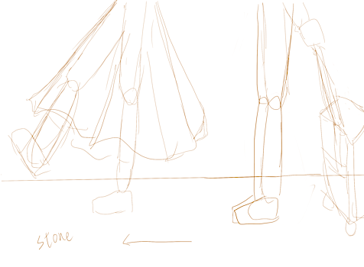
0:43:00 | ぼくはそれを見つめてる | 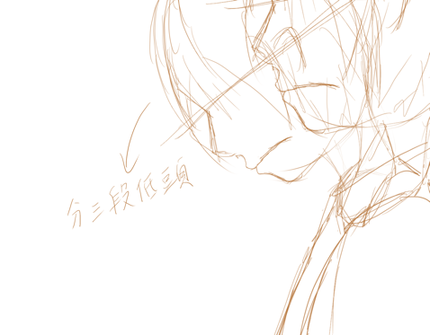
0:48:00 | 最終便 きみは乗る ぼくを置いてって | 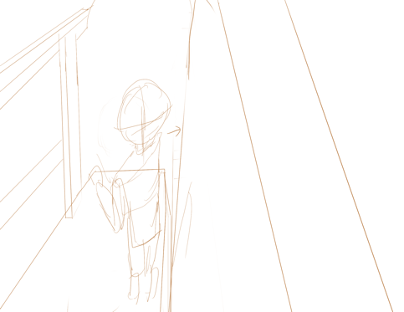
0:53:00 | はしりだす ゆっくりと 地面がずれていく | 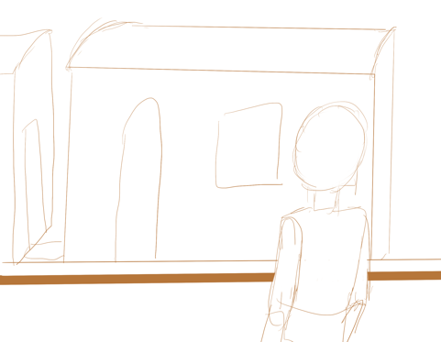
1:00:00 | 泣いちゃだめ 泣いちゃだめ でもホントは言いたいよ 「いかないで」(2 sec) | 
1:10:00 | 遠くへと 消えていく ぼくを置いてって もう随分 見えないよ 夜が崩れていく | 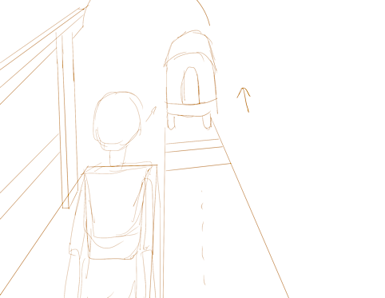
1:21:00 | 泣いちゃだめ 泣いちゃだめ でもホントは言いたいよ 「いかないで」

